Hoja1
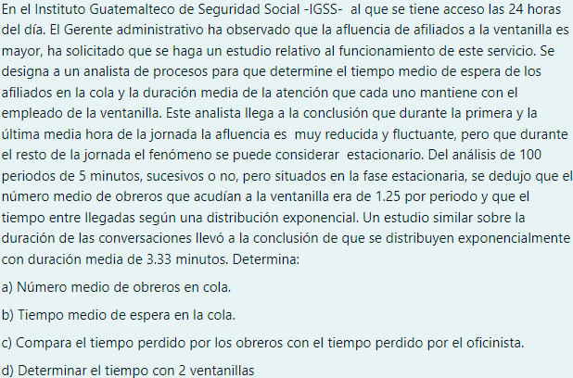

1 PERIODO = 5 MINUTOS |  |  | 100 PERIODOS

λ | 1.25 | OBREROS/PERIODO |  | 1.25 | OBREROS | * | PERIODO | 0.25 | OBREROS/MINUTOS
μ | 3.33 | MINUTOS/OBRERO |  |  | PERIODO |  | 5 MINUTOS
 |  |  |  | 3.33 | MINUTOS | * | ^(-1) | 0.3003003003 | OBREROS/MINUTOS
 |  |  |  |  | OBREROS

A) Lq = |  | 4.1376492537 | OBREROS EN COLA

B) Wq = |  | 16.550597015 | MINUTOS EN LA COLA

C) |  | TIEMPO |  | EL TIEMPO QUE PIERDEN AMBOS ES SIGNIFICATIVO, YA QUE LOS OBREROS TIENEN QUE ESPERAR MAS DE 15 MINUTOS
 | OBREROS | 16.550597015 |  | PARA PODER SER ATENDIDOS POR LA OFICINISTA, EN CAMBIO LA OFICINISTA TARDA MENOS DE UN MINUTO PARA ATENDERLOS
 | OFICINISTA | 0.3003003003 |  | PERO SU TIEMPO VARIA SEGUN LA NECESIDAD, YA QUE SI LLEGAN DEMASIADOS OBREROS POR DIA ELLA TENDRA QUE
 |  |  |  | ENCONTRAR LA MANERA DE ATENDER MAS RAPIDO O BUSCAR LA FORMA DE QUE LE ASIGNEN UN COMPAÑERO PARA
 |  |  |  | ATENDER MAS RAPIDO A ESTOS

D) | AHORA CON 2 VENTANILLAS

 | λ | 0.25 | OBREROS/MINUTOS
 | μ | 0.3003 | OBREROS/MINUTOS
 | N | 2.0000

Lq = |  |  | 0.10900442254 | OBREROS EN COLA

 |  | 0.41625

Ls = |  |  | 0.47988133166 | OBREROS EN EL SISTEMA

 |  |  |  | 0.22274889437

 |  | 2.1543601059 | MINUTOS EN EL SISTEMA

 |  | -1.1756398941 | MINUTOS EN COLA

